상품제안서
스타벅스 시그니처 사이렌 머그 237ml+다이어리 48절 선물세트 | 상품코드: F25809

 |  |  |  |  |  |  | 02-412-0044 | www.easy1.co.kr
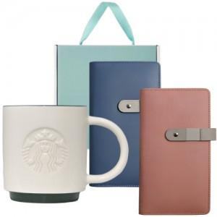

【상세/제작정보】 | <p>[배송비]</p><p>1. 20개 1박스(기준) 6,000원​&nbsp;</p>

【인쇄/포장옵션】 | 레이저 / 포장불가능

【공급단가】 | 수량 | 50~ | 100~ | 500~ | 1,000~ | 2,000~
*VAT별도 | 단가 | 34,800원 | 34,220원 | 33,350원 | 32,770원 | 31,900원

【상품 URL】 | http://www.easy1.co.kr/src/goods_detail.php?gdno=25809

